Apresentando
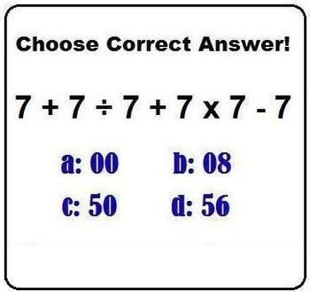
7
50

50

Porcentagem
Relação de Produtos
Quant | Produto | V.Unitário | V.Total | %
20 | Mouse | R$ 60.00 | R$ 1,200.00 | 25%
3 | Teclado | R$ 120.00 | R$ 360.00 | 8%
5 | Monitor 1 | R$ 300.00 | R$ 1,500.00 | 32%
3 | Tablet | R$ 400.00 | R$ 1,200.00 | 25%
2 | WebCam | R$ 250.00 | R$ 500.00 | 11%
 |  | Total geral | R$ 4,760.00

Colunas
Dados do INSS
 | Homens | Mulheres
Liberdade | 24 | 41
Dificuldades Financeiras | 15 | 22

Colunas Empilhadas
 | 1980 | 2010 | 2050
Idade + 65 | 4.1 | 6.9 | 22.5
Idade 15-65 | 57.8 | 67.6 | 62.8
Idade 0-14 | 38.1 | 25.5 | 14.7

Pizza
Uma Oportunidade para um novo capítula na vida | 28%
Continuação de meu estilo de vida | 14%
Oportunidade para ser mais flexível | 15%
Tempo para descanso | 27%
Começo do fim | 16%

